Hoja1
 | Ingreso | Historial | Deuda | Otorga
 | Bajo | Bueno | Baja | Sí | SI | 8 | 0.57142857143
 | Bajo | Malo | Baja | No | NO | 6 | 0.42857142857
 | Bajo | Malo | Baja | No |  | Ingreso:
 |  |  |  |  |  | ALTO | 4 | SI | 4 | Pi | 1 |  | ENTROPIA | 0 |  | Entropia Ponderada |  | 0.60459953191 | IG | 0.38062860413
 |  |  |  |  |  | Pia | 0.28571428571 | NO | 0 | Pi | 0 |  | GINI | 0

 |  |  |  |  |  | MEDIO | 5 | SI | 3 | Pi | 0.6 |  | ENTROPIA | 0.97095059445 |  | Gini Ponderado |  | 0.28571428571 | Gain | 0.20408163265
 |  |  |  |  |  | Pim | 0.35714285714 | NO | 2 | Pi | 0.4 |  | GINI | 0.48
 |  |  |  |  |  |  |  |  |  |  |  |  |  |  |  |  | Es la rama mas pura
 |  |  |  |  |  | BAJO | 5 | SI | 1 | Pi | 0.2 |  | ENTROPIA | 0.72192809489
 |  |  |  |  |  | Pib | 0.35714285714 | NO | 4 | Pi | 0.8 |  | GINI | 0.32

 |  |  |  |  |  | Historia:

 |  |  |  |  |  | BUENO | 7 | SI | 6 | Pi | 0.85714285714 |  | ENTROPIA | 0.59167277858 |  | Entropia Ponderada |  | 0.72739667357 | IG | 0.25783146246
 |  |  |  |  |  | Pia | 0.5 | NO | 1 | Pi | 0.14285714286 |  | GINI | 0.24489795918

 |  |  |  |  |  | MALO | 7 | SI | 5 | Pi | 0.71428571429 |  | ENTROPIA | 0.86312056857 |  | Gini Ponderado |  | 0.32653061224 | Gain | 0.16326530612
 |  |  |  |  |  | Pim | 0.5 | NO | 2 | Pi | 0.28571428571 |  | GINI | 0.40816326531

 |  |  |  |  |  | Deuda:

 |  |  |  |  |  | Alta | 6 | SI | 3 | Pi | 0.5 |  | ENTROPIA | 1 |  | Entropia Ponderada |  | 0.97396228739 | IG | 0.011265848649
 |  |  |  |  |  | Pia | 0.42857142857 | NO | 3 | Pi | 0.5 |  | GINI | 0.5

 |  |  |  |  |  | Baja | 8 | SI | 5 | Pi | 0.625 |  | ENTROPIA | 0.95443400292 |  | Gini Ponderado |  | 0.48214285714 | Gain | 0.0076530612245
 |  |  |  |  |  | Pim | 0.57142857143 | NO | 3 | Pi | 0.375 |  | GINI | 0.46875

 |  |  |  |  |  |  |  |  |  |  |  | ALTO -> NODO PURO |  |  | ALTO -> SI

 |  |  |  |  |  |  |  |  |  |  | MEDIO
 |  |  |  |  |  |  |  |  |  |  |  | ENTROPIA | 0.97095059445

 |  |  |  |  |  |  |  |  |  |  | Historia:

 |  |  |  |  |  |  |  |  |  |  | BUENO | 3 |  | SI | 3 |  | Pi | 1 | ENTROPIA | 0 | Entropia Ponderada | 0 | IG | 0.97095059445
 |  |  |  |  |  |  |  |  |  |  | Pia | 0.6 |  | NO | 0 |  | Pi | 0 | GINI | 0

 |  |  |  |  |  |  |  |  |  |  | MALO | 2 |  | SI | 0 |  | Pi | 0 | ENTROPIA | 0
 |  |  |  |  |  |  |  |  |  |  | Pim | 0.4 |  | NO | 2 |  | Pi | 1 | GINI | 0
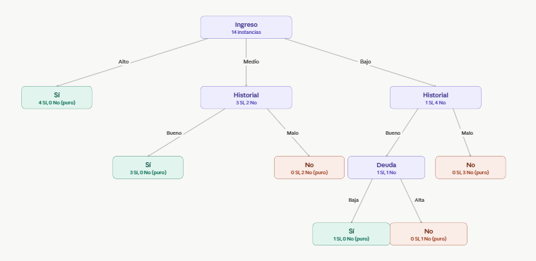

 |  |  |  |  |  |  |  |  |  |  | Deuda:

 |  |  |  |  |  |  |  |  |  |  | Alta | 2 |  | SI | 1 |  | Pi | 0.5 | ENTROPIA | 1 | Entropia Ponderada | 0.95097750043 | IG | 0.019973094022
 |  |  |  |  |  |  |  |  |  |  | Pia | 0.4 |  | NO | 1 |  | Pi | 0.5 | GINI | 0.5

 |  |  |  |  |  |  |  |  |  |  | Baja | 3 |  | SI | 2 |  | Pi | 0.66666666667 | ENTROPIA | 0.91829583405
 |  |  |  |  |  |  |  |  |  |  | Pim | 0.6 |  | NO | 1 |  | Pi | 0.33333333333 | GINI | 0.44444444444 | Es puro, no toca mas hojas

 |  |  |  |  |  |  |  |  |  |  | BAJO
 |  |  |  |  |  |  |  |  |  |  |  | ENTROPIA | 0.72192809489

 |  |  |  |  |  |  |  |  |  |  | Historia:

 |  |  |  |  |  |  |  |  |  |  | BUENO | 2 |  | SI | 1 |  | Pi | 0.5 | ENTROPIA | 1 | Entropia Ponderada | 0.4 | IG | 0.32192809489
 |  |  |  |  |  |  |  |  |  |  | Pia | 0.4 |  | NO | 1 |  | Pi | 0.5 | GINI | 0.5

 |  |  |  |  |  |  |  |  |  |  | MALO | 3 |  | SI | 0 |  | Pi | 0 | ENTROPIA | 0
if Ingreso == "Alto": |  |  |  |  |  |  |  |  |  |  | Pim | 0.6 |  | NO | 3 |  | Pi | 1 | GINI | 0
Otorga = "Si"
elif Ingreso == "Medio":
if Historial == "Bueno": |  |  |  |  |  |  |  |  |  |  | Deuda:
Otorga = "Si"
else: |  |  |  |  | c) tiene 6 nodos, el error es 0, ya que todos los nodos son puros |  |  |  |  |  | Alta | 2 |  | SI | 0 |  | Pi | 0 | ENTROPIA | 0 | Entropia Ponderada | 0.55097750043 | IG | 0.17095059445
Otorga = "No" |  |  |  |  |  |  |  |  |  |  | Pia | 0.4 |  | NO | 2 |  | Pi | 1 | GINI | 0
elif Ingreso == "Bajo":
if Historial == "Bueno": |  |  |  |  |  |  |  |  |  |  | Baja | 3 |  | SI | 1 |  | Pi | 0.33333333333 | ENTROPIA | 0.91829583405
if Deuda == "Baja": |  |  |  |  |  |  |  |  |  |  | Pim | 0.6 |  | NO | 2 |  | Pi | 0.66666666667 | GINI | 0.44444444444
Otorga = "Si"
else:
Otorga = "No"
else: |  |  |  |  |  |  |  |  |  |  | Historia se divide en deuda
Otorga = "No"

